Meble
Opis przedmiotu zamówienia Przedmiotem zamówienia jest dostawa mebli szkolnych na potrzeby nowych pracowni w budynku szkolnym Zespołu Szkół Zawodowych nr 1 przy ul. Marszałka Józefa Piłsudskiego 36 w Białej Podlaskiej. Zamówienie wiąże się z realizacją projektu pod nazwą „Modernizacja obiektów dydaktycznych wraz z zakupami wyposażenia dla szkół prowadzących kształcenie zawodowe w MOF Biała Podlaska”, który jest dofinansowany ze środków Europejskiego Funduszu Rozwoju Regionalnego w ramach Działania 7.5 Infrastruktura edukacyjna w ramach Zintegrowanych Inwestycji Terytorialnych (typ projektu 1, 2, 3, 4, 5, 6), Priorytetu VII Lepsza dostępność do usług społecznych i zdrowotnych programu Fundusze Europejskie dla Lubelskiego 2021-2027. Wyposażenie musi być zgodne z Wytycznymi dotyczącymi realizacji zasad równościowych w ramach funduszy unijnych na lata 2021-2027 - Załącznikiem nr 2. Standardy dostępności dla polityki spójności 2021-2027. Meble muszą posiadać certyfikaty i atesty o dopuszczeniu ich do użytku w placówkach oświatowych. Wykonawca najpóźniej w dniu odbioru przedmiotu zamówienia przekaże Zamawiającemu zestawienie wyposażenia stanowiącego przedmiot umowy z wyszczególnieniem ilościowym, kwotami jednostkowymi wraz z numerami seryjnymi.
Wyposażenie - meble szkolne
Lp. | Nazwa towaru | Opis | j.m. | ilość | zdjęcie pogladowe
1 | Biurka komputerowe dla uczniów | szer.: 850 - 900 mm gł.: 600 - 610 mm wys.: 748 - 760 mm Biurko wykonane z płyty laminowanej o grubości 18 mm w kolorze bukowym, wyposażone w wysuwaną półkę pod klawiaturę oraz przestrzeń umożliwiającą ustawienie jednostki centralnej komputera | szt. | 45 | 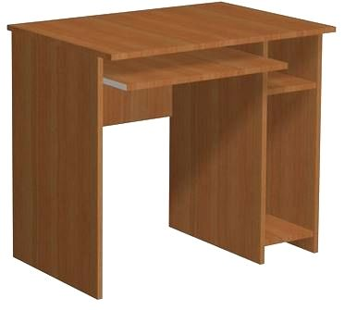

2 | Krzesła szkolne, uczniowskie z regulacją wysokości 5-6 | krzesła szkolne z regulowaną wysokością, rozm. 5-6. Siedzisko i oparcie wykonane z lakierowanej sklejki w kolorze bukowym o grubości 8 mm | szt. | 9

3 | Krzesła szkolne, uczniowskie z regulacją wysokości 6-7 | krzesła szkolne z regulowaną wysokością, rozm. 6-7 Siedzisko i oparcie wykonane z lakierowanej sklejki w kolorze bukowym o grubości 8 mm | szt. | 36

4 | Biurka nauczycielskie | szer.: 1500 - 1600 mm gł.: 600 - 700 mm wys.: 750 -760 mm Biurko wykonane z płyty meblowej laminowanej, wyposażone w: 1 szafka z drzwiami, 2 półki, minimum 3 szuflady, 1 półkę wysuwaną pod klawiaturę Biurko w kolorze bukowym | szt. | 3

5 | Krzesła nauczycielskie, fotele biurowe | - fotel/krzesło na kółkach - oparcie i siedzisko wykonane z siatki - regulowane podłokietniki oraz zagłowek - regulacja wysokości oraz głębokości siedziska - fotel/krzesło zapewnia wsparcie odcinka lędźwiowego kręgosłupa | szt. | 4 | 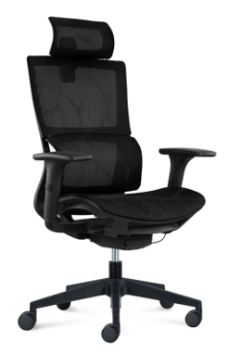

6 | Szafa | Wymiary szafy i rozmieszczenie półek szerokość całkowita: 20 cm wysokość całkowita: 205 cm głębokość: 60 cm cokół: 5 cm Dzielona na trzy słupki z półkami; Szerokość półki: 64,5 cm Wysokość półek od dołu: 1- 41,7 cm 2- 35,4 cm 3- 36,8 cm 4- 38,8 cm 5- 37,5 cm Głębokość półek 50 cm Drzwi przesuwne 3 szt. Szafa w kolorze bukowym | szt. | 1 | 